商品信息
COCO Living Space｜马桶提盖器厕板马桶垫圈掀开器
来源：COCO_Living_Space_Shopee全量审计_持续更新.xlsx｜工作表：高销量商品｜Excel第18行｜商品ID：3417949560

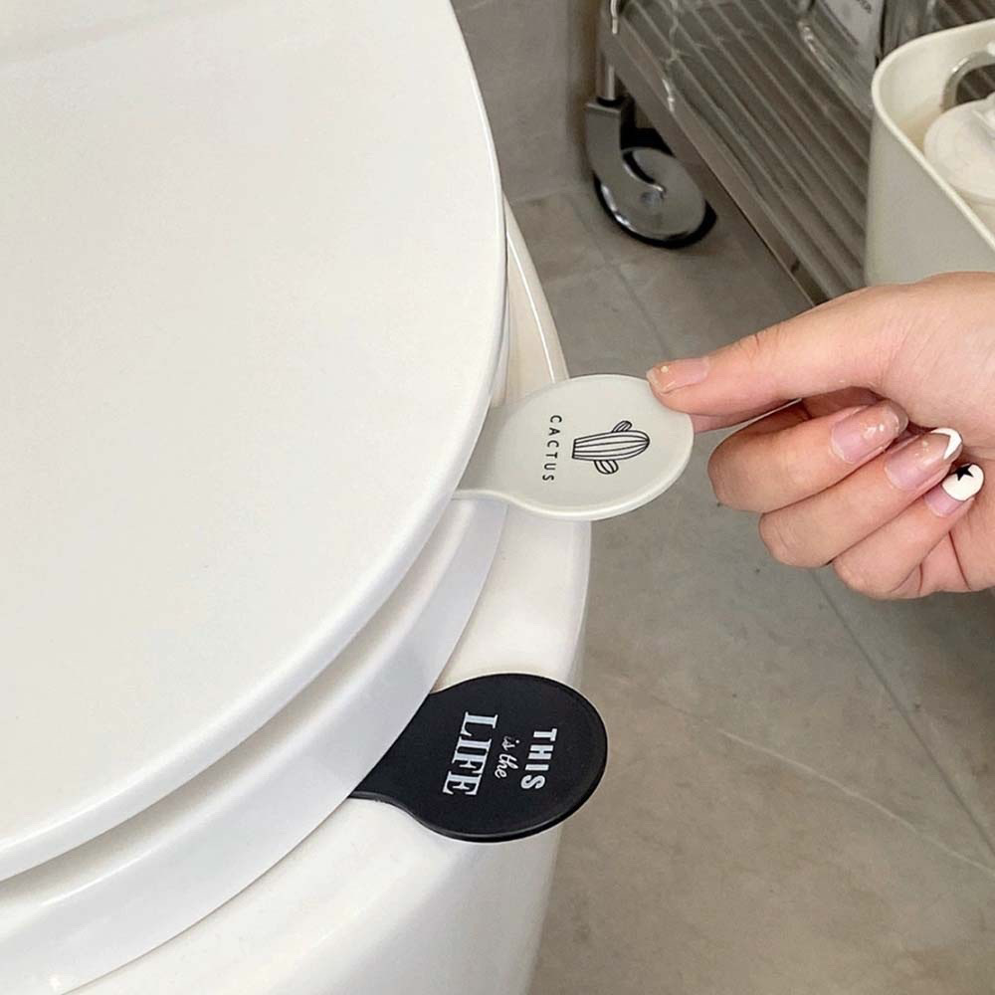
字段 | 内容 | 商品主图
序号 | 10
商品主图 | 见右侧嵌入主图
商品ID | 3417949560
商品中文名称 | 马桶提盖器厕板马桶垫圈掀开器
商品标题 | Toilet lid remover Nordic printed toilet lid lifter Anti-dirty lid lifter Toilet flip handle Hygienic handle Bathroom supplies
Shopee链接 | https://shopee.com.my/Toilet-lid-remover-Nordic-printed-toilet-lid-lifter-Anti-dirty-lid-lifter-Toilet-flip-handle-Hygienic-handle-Bathroom-supplies-i.115498741.3417949560
近月销量显示 | 16 Sold/Month
近月销量下限 | 16
列表价格显示 | RM2.18
列表最低价(MYR) | 2.18
列表评分 | 4.8
累计总销量显示 | 4k+ Sold
累计总销量下限 | 4,000
是否精确 | FALSE
详情价格显示 | RM2.18
详情价(MYR) | 2.18
详情评分 | 4.8
评论覆盖 | 51
好评主题 | 51
差评/风险主题 | 51
图片来源URL | https://down-my.img.susercontent.com/file/cn-11134207-7r98o-lmyc01royhwi87
1688链接 | https://detail.1688.com/offer/1057716001772.html?share_token=W30t7kC5lqXVBaGgOikFE5ROJ1DQCN76QZ9s0+XbG4muJZfxzWl9Dg%3D%3D&__share_id=756e1460-62f1-4876-831e-99c077f3c932&rpg-cnt=share.offerDetail&offerId=1057716001772&__zhi_token=v36kYK200Pfay&spm=a262eq.8992535%2F20260802.5103953.0&forcePC=1785673165780
颜色/规格 | 仙人掌/英文
长宽高 | 5cm/2cm/2.5cm
重量(g) | 110
单个成本 | 6.12
单个运费 | 0.00
国内段总价 | 6.12
国际头程
总成本估算
利润估算
预计毛利率估算
3个成本
3个运费
国内段总价2
国际头程2
总成本估算2
利润估算2
预计毛利率估算2
5个成本
5个运费
国内段总价3
国际头程3
总成本估算3
利润估算3
预计毛利率估算3
8个成本
8个运费
国内段总价4
国际头程4
总成本估算4
利润估算4
预计毛利率估算4

